1. Layout
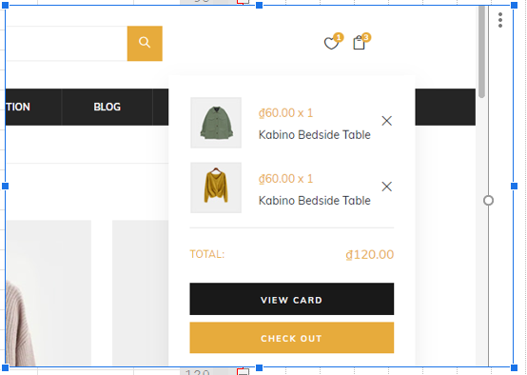

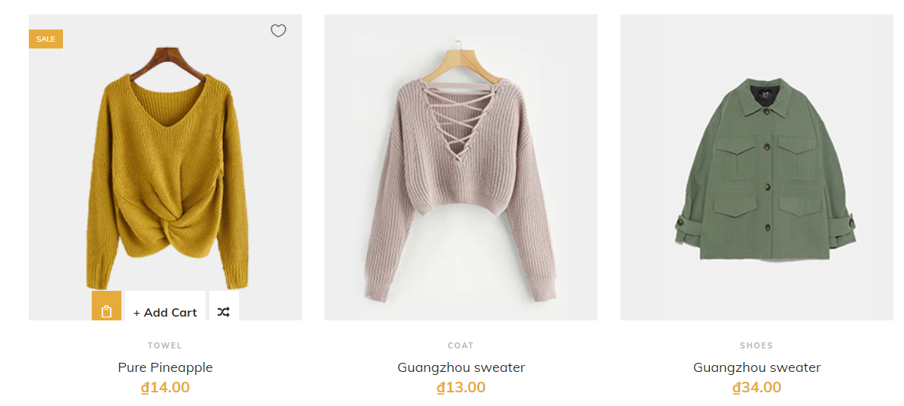

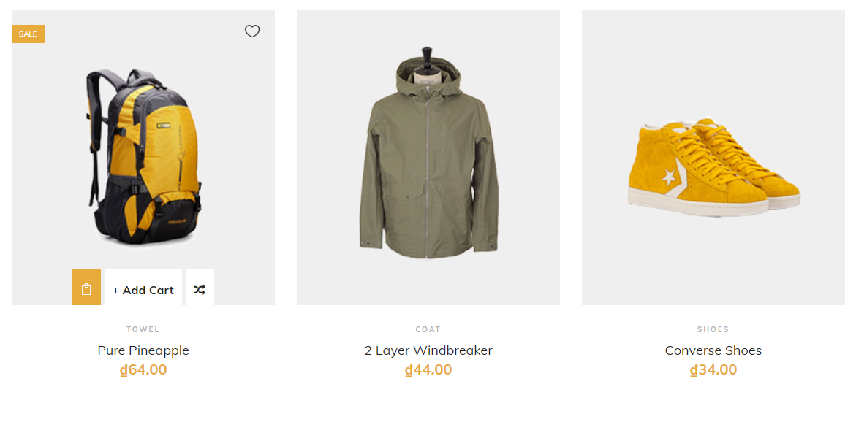

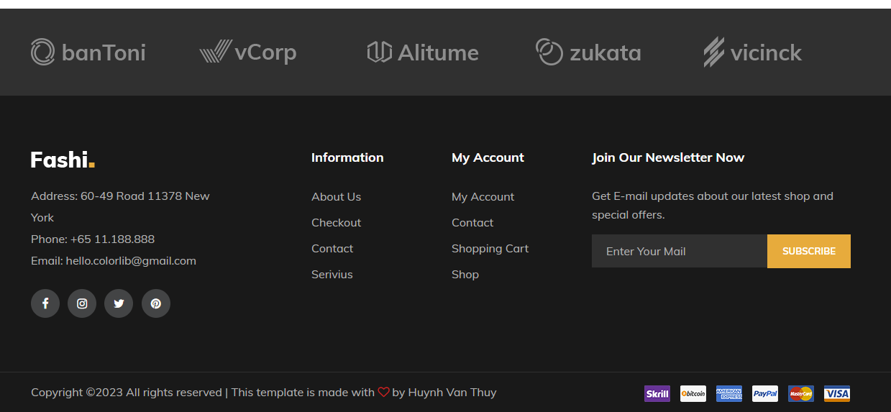

2_Nhung thu viện
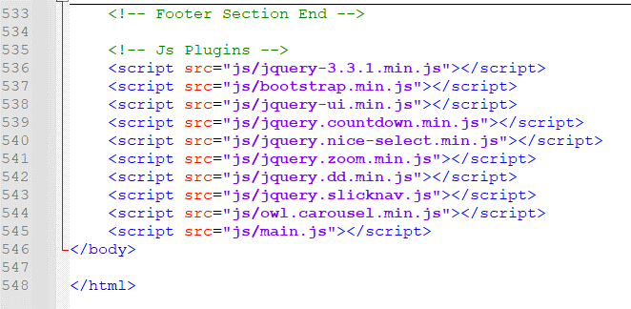
1 | Tạo cấu trúc cấy thu mục đẻ chứa các file

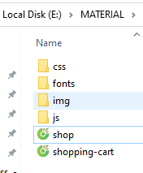

2 | Lên google down load cac loại file trên bỏ vào thư mục css nhé

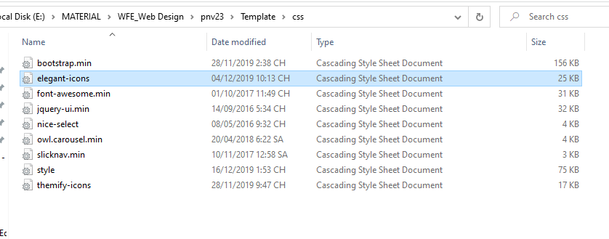

ví dụ Thầy down load nhé |  |  | elegant-icons.css

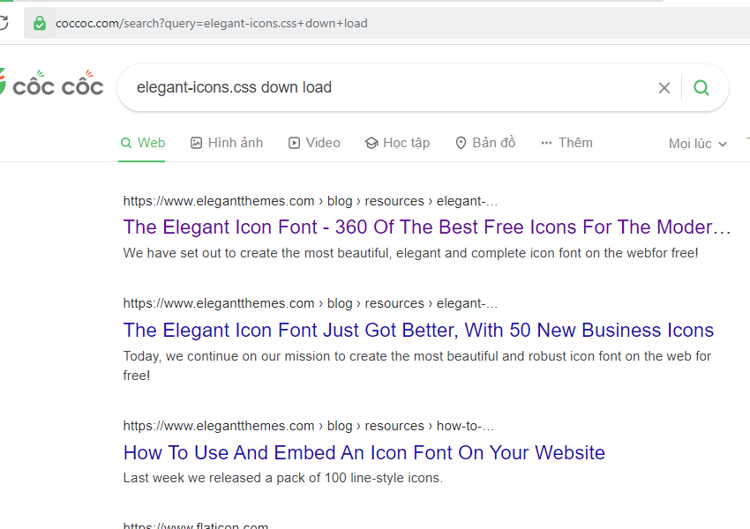

ví dụ chọn cái nay

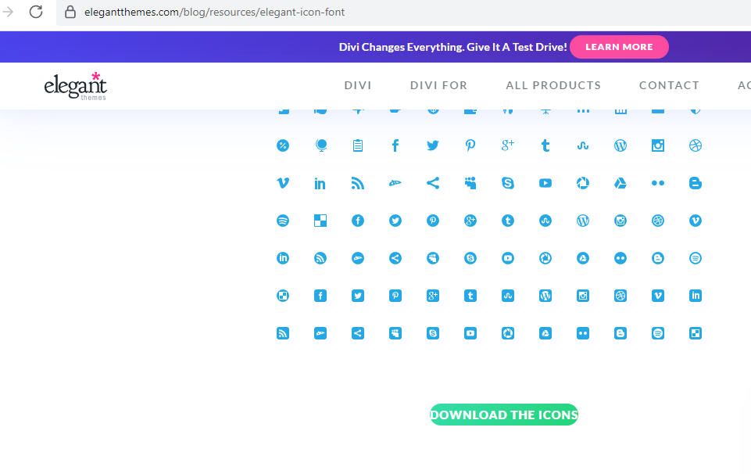

clikc vào đây để đown load

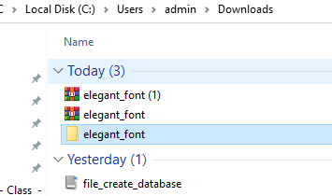
Giải nén

Lấy copy phải này về (elegant-icons) về dổi tên thành file ( elegant-icons.css) giống trong bài
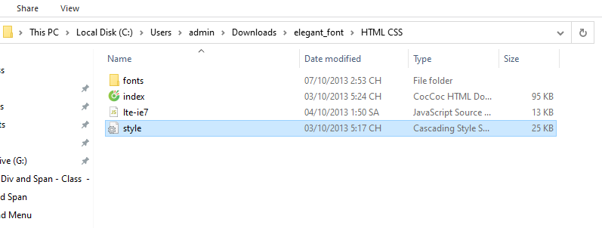

Thực hiện gòi vào file HTML nhé, như bên dưới

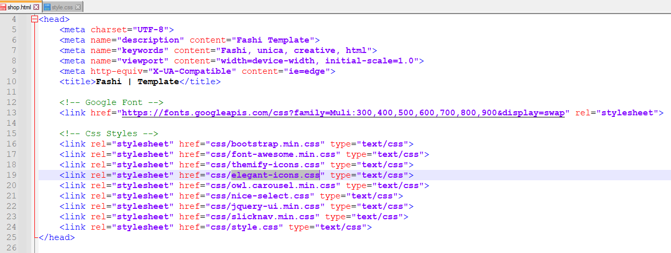

Thực hiện gọi vào file html( elegant-icons.css) giống trong bài

 | Tương tự như vậy vào đây tải các file đó về em nhé

 |  | https://github.com/dinhvocong/WebDesign.git

2_shop.html
1 | Phần

 | 1 | Phần Header chia làm 3 div

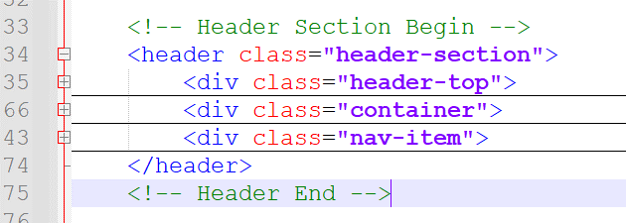

 |  | Phân <div class="header-top">
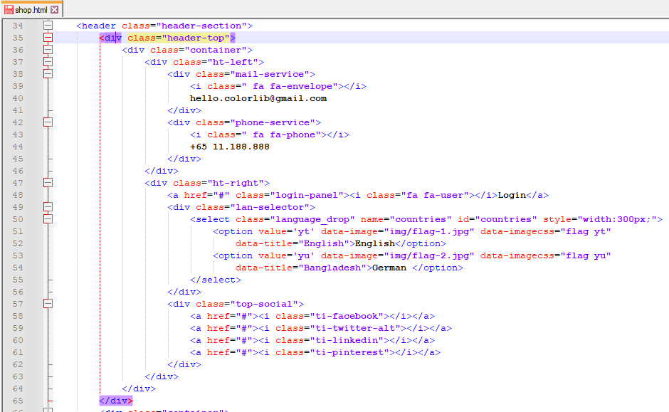

Gọi đúng class font "bì thư" của boostrap vào nhé

Gọi đúng class font "điện thoại" của boostrap vào nhé

Tạo combobox lụa chọn

Gọi đúng class font "các icon mạng xã hội " của boostrap vào nhé

 | Phân <div class="container">

Màn hình có tổng cộng( độ rộng width ) 12 cột = 100% màn hình

Cột này chiếm tỷ lệ 2/12 cột Màn hình

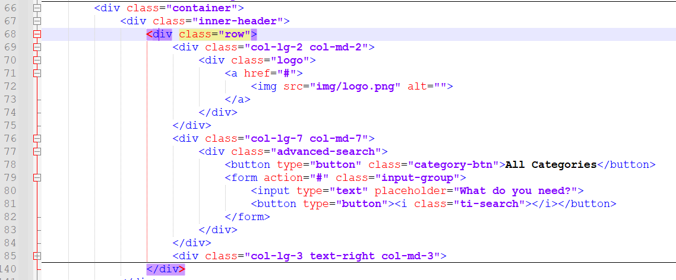

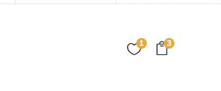

Dùng thẻ UL để tạo Menu

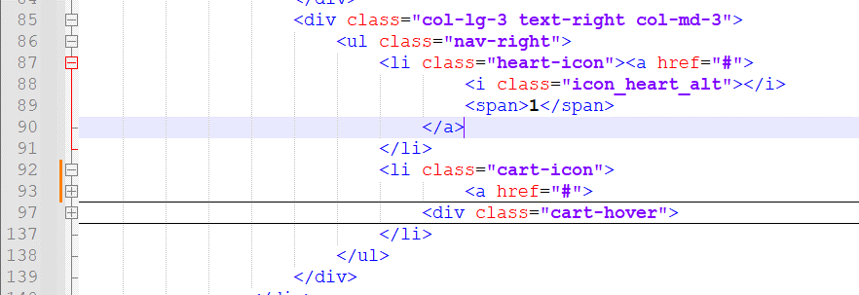

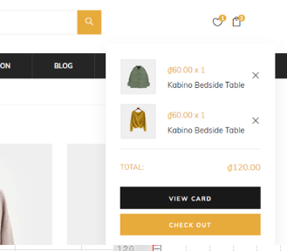

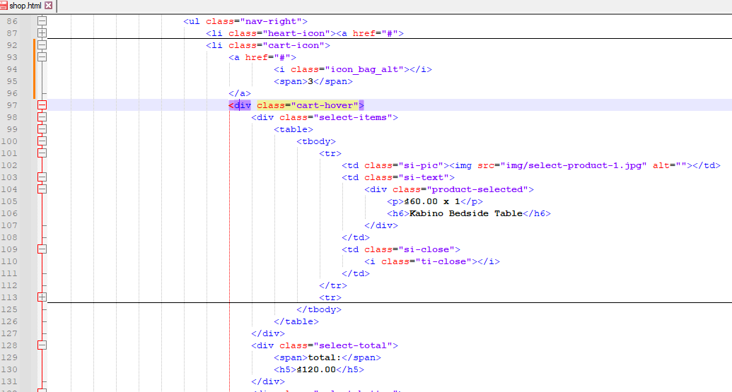

 | Làm phần <div class="nav-item">

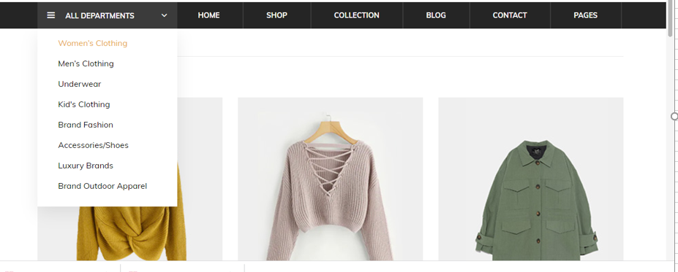

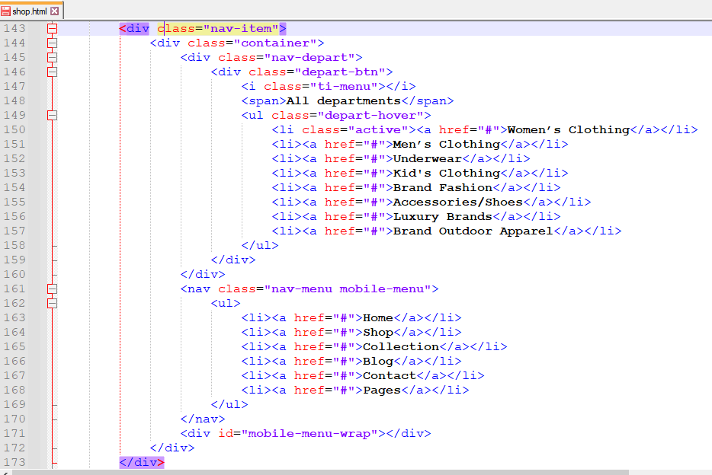

Tạo menu sổ xuống

Tạo menu ngang

 | Làm phần <div class="breacrumb-section">

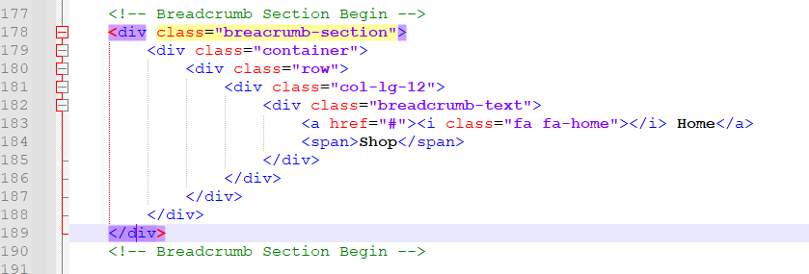

 | Làm phần <section class="product-shop spad">

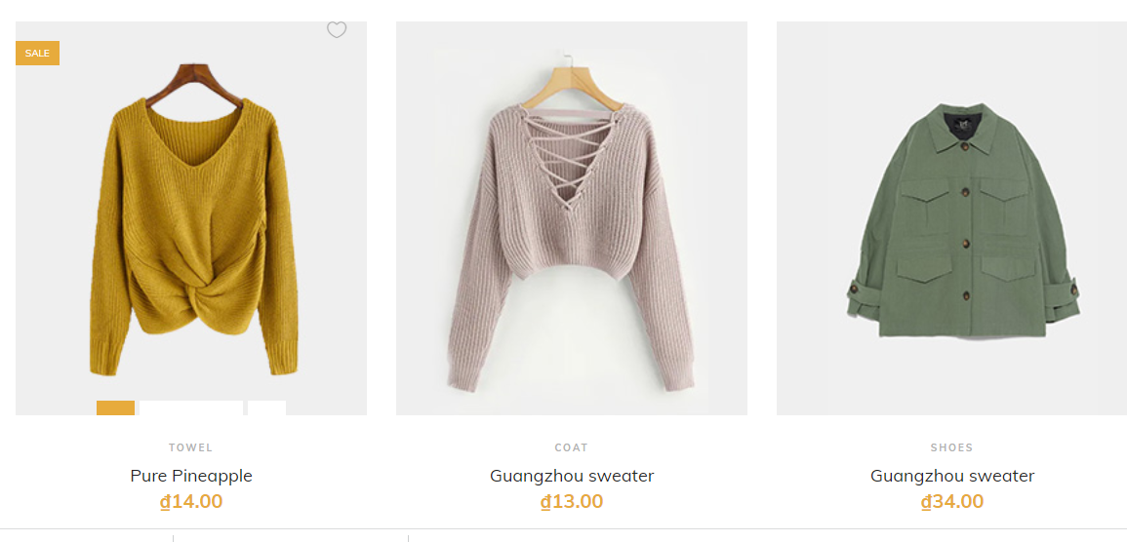

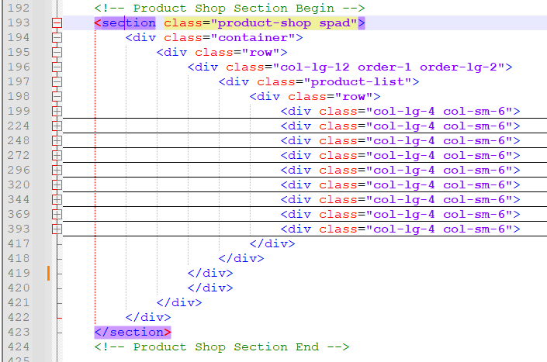
ĐỐi với màn hình lớn_lg(Larger) thì hiển thị 3 sản phẩm(12/4) trên 1 dòng

Hien thị 9 sản phẩm
ĐỐi với màn hình nhỏ_sm(Small) thì hiển thị 2 sản phẩm(12/6) trên 1 dòng

 | Hiển thị sản phẩm (item ) đầu tiên
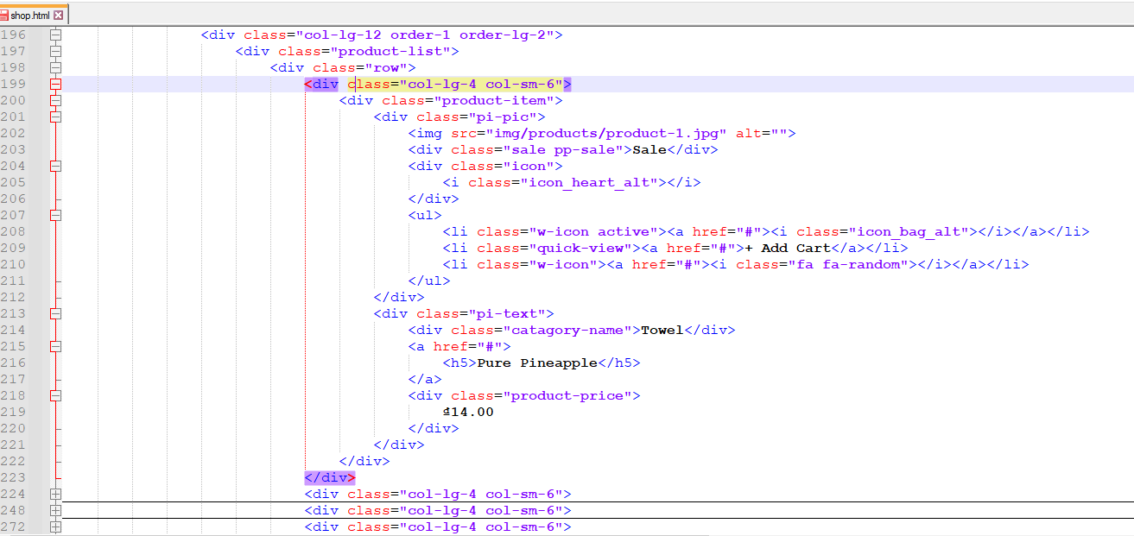

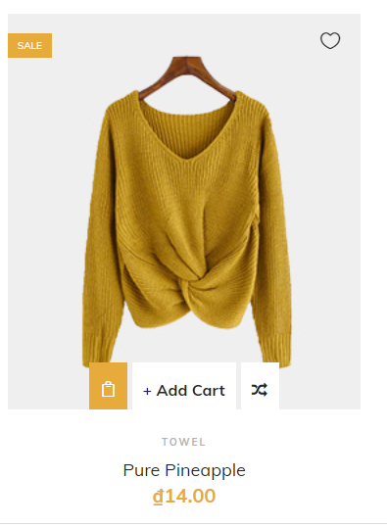

 |  | Tượng tự như vậy, thực hiện copy lên 8 cái nũa cho đủ 9 sản phẩm

 | Thực hiện làm phần footer
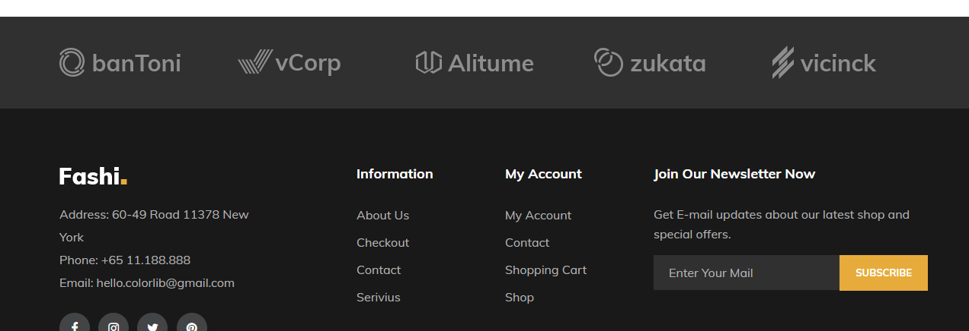

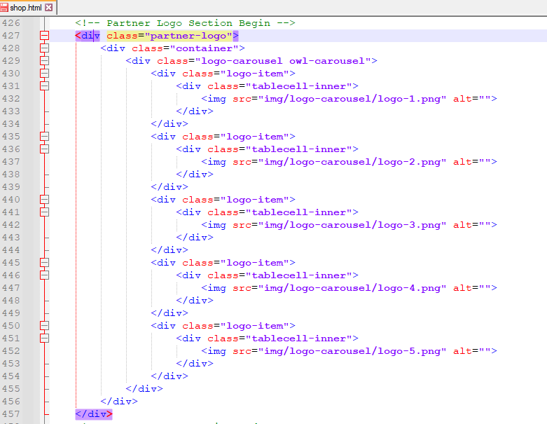

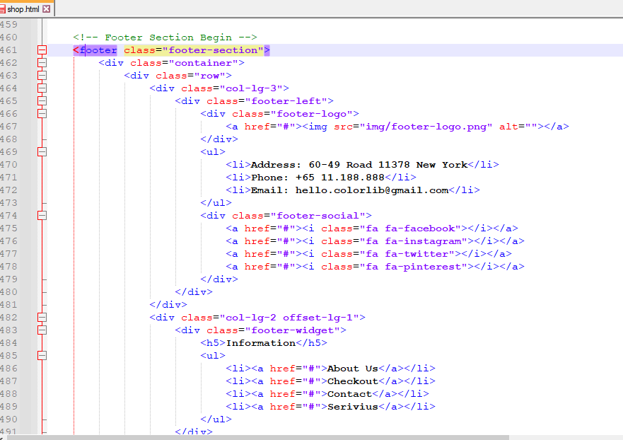

 |  |  | <footer class="footer-section">
 |  |  | <div class="container">
 |  |  | <div class="row">
 |  |  | <div class="col-lg-3">
 |  |  | <div class="footer-left">
 |  |  | <div class="footer-logo">
 |  |  | <a href="#"><img src="img/footer-logo.png" alt=""></a>
 |  |  | </div>
 |  |  | <ul>
 |  |  | <li>Address: 60-49 Road 11378 New York</li>
 |  |  | <li>Phone: +65 11.188.888</li>
 |  |  | <li>Email: hello.colorlib@gmail.com</li>
 |  |  | </ul>
 |  |  | <div class="footer-social">
 |  |  | <a href="#"><i class="fa fa-facebook"></i></a>
 |  |  | <a href="#"><i class="fa fa-instagram"></i></a>
 |  |  | <a href="#"><i class="fa fa-twitter"></i></a>
 |  |  | <a href="#"><i class="fa fa-pinterest"></i></a>
 |  |  | </div>
 |  |  | </div>
 |  |  | </div>
 |  |  | <div class="col-lg-2 offset-lg-1">
 |  |  | <div class="footer-widget">
 |  |  | <h5>Information</h5>
 |  |  | <ul>
 |  |  | <li><a href="#">About Us</a></li>
 |  |  | <li><a href="#">Checkout</a></li>
 |  |  | <li><a href="#">Contact</a></li>
 |  |  | <li><a href="#">Serivius</a></li>
 |  |  | </ul>
 |  |  | </div>
 |  |  | </div>
 |  |  | <div class="col-lg-2">
 |  |  | <div class="footer-widget">
 |  |  | <h5>My Account</h5>
 |  |  | <ul>
 |  |  | <li><a href="#">My Account</a></li>
 |  |  | <li><a href="#">Contact</a></li>
 |  |  | <li><a href="#">Shopping Cart</a></li>
 |  |  | <li><a href="#">Shop</a></li>
 |  |  | </ul>
 |  |  | </div>
 |  |  | </div>
 |  |  | <div class="col-lg-4">
 |  |  | <div class="newslatter-item">
 |  |  | <h5>Join Our Newsletter Now</h5>
 |  |  | <p>Get E-mail updates about our latest shop and special offers.</p>
 |  |  | <form action="#" class="subscribe-form">
 |  |  | <input type="text" placeholder="Enter Your Mail">
 |  |  | <button type="button">Subscribe</button>
 |  |  | </form>
 |  |  | </div>
 |  |  | </div>
 |  |  | </div>
 |  |  | </div>
 |  |  | <div class="copyright-reserved">
 |  |  | <div class="container">
 |  |  | <div class="row">
 |  |  | <div class="col-lg-12">
 |  |  | <div class="copyright-text">
 |  |  | <!-- Link back to Colorlib can't be removed. Template is licensed under CC BY 3.0. -->
 |  |  | Copyright &copy;<script>document.write(new Date().getFullYear());</script> All rights reserved | This template is made with <i class="fa fa-heart-o" aria-hidden="true"></i> by <a href="https://www.facebook.com/thuy.huynhvan" target="_blank">Huynh Van Thuy</a>
 |  |  | <!-- Link back to Colorlib can't be removed. Template is licensed under CC BY 3.0. -->
 |  |  | </div>
 |  |  | <div class="payment-pic">
 |  |  | <img src="img/payment-method.png" alt="">
 |  |  | </div>
 |  |  | </div>
 |  |  | </div>
 |  |  | </div>
 |  |  | </div>
 |  |  | </footer>
 |  |  | <!-- Footer Section End -->

 |  |  | <!-- Js Plugins -->
 |  |  | <script src="js/jquery-3.3.1.min.js"></script>
 |  |  | <script src="js/bootstrap.min.js"></script>
 |  |  | <script src="js/jquery-ui.min.js"></script>
 |  |  | <script src="js/jquery.countdown.min.js"></script>
 |  |  | <script src="js/jquery.nice-select.min.js"></script>
 |  |  | <script src="js/jquery.zoom.min.js"></script>
 |  |  | <script src="js/jquery.dd.min.js"></script>
 |  |  | <script src="js/jquery.slicknav.js"></script>
 |  |  | <script src="js/owl.carousel.min.js"></script>
 |  |  | <script src="js/main.js"></script>
 |  |  | </body>

 |  |  | </html>

3_style.css
Tham khảo nhé |  | đánh giá cao nếu không sử dụng css này mà tự làm và tự sáng tạo nhé

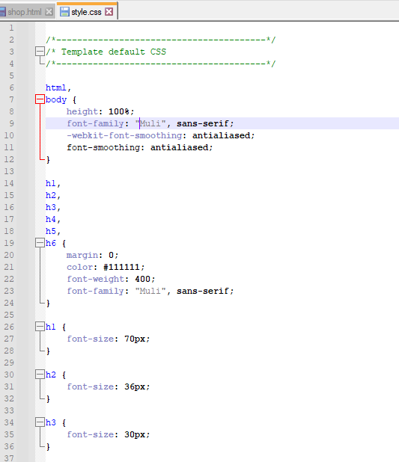

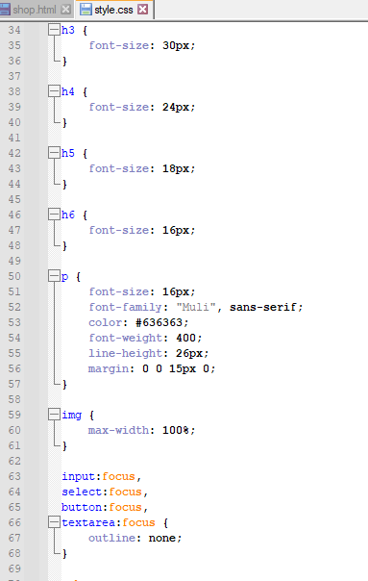

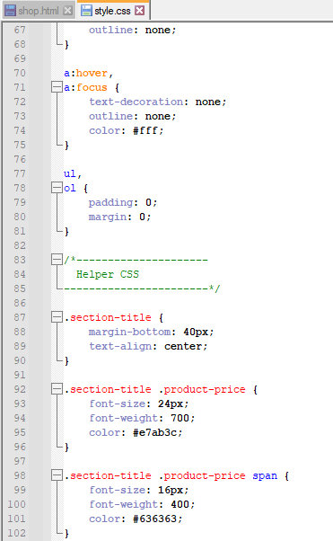

 | còn nữa…………………………..

